1.バックアップ
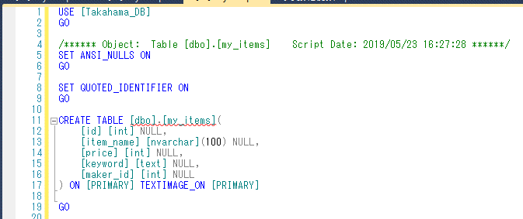
バックアップ

データを間違えて消してしまったり、PCが壊れてしまった時にデータを復元できるようにバックアップ（データのコピー）を取っておく。
バックアップの仕方は何通りか方法があるので、後で調べること。

①
1.バックアップを取るデータベースを右クリック。「タスク」＞「スクリプトの生成」
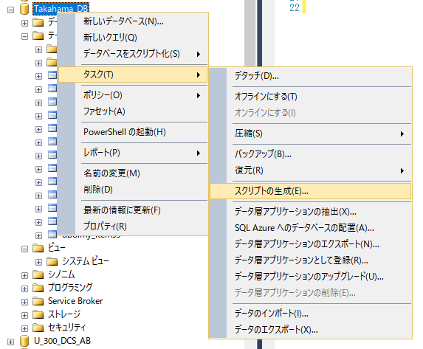

2.「次へ」
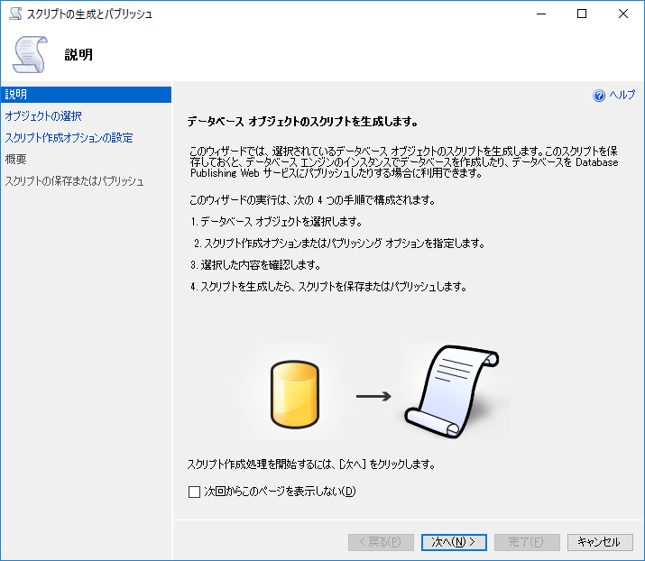

3.データベース全体をバックアップする場合は上、テーブルを指定する場合は下を選択してテーブルを指定する。「次へ」
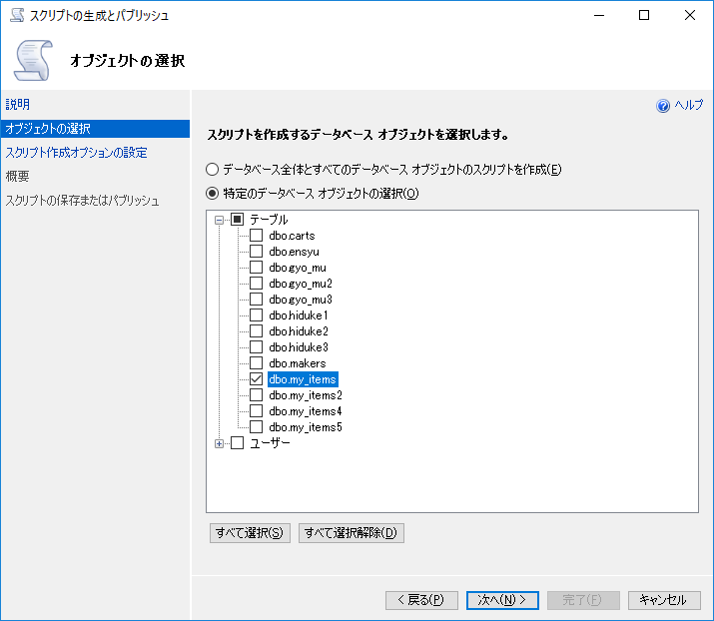

4.「詳細設定」
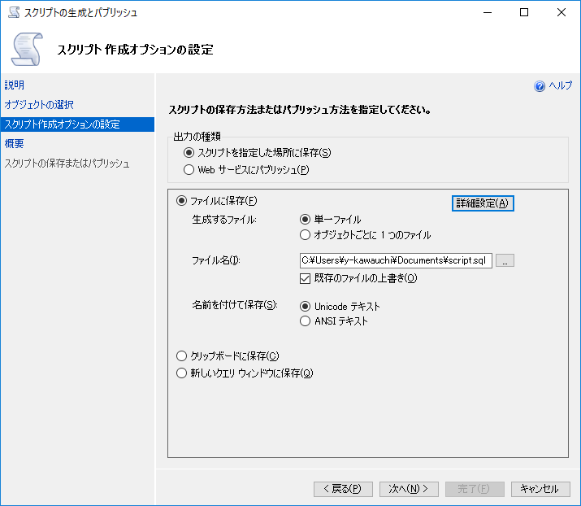

5.「主キー」「トリガー」「スキーマとデータ」など必要な項目を選択して「OK」を押す。各項目については調べる。
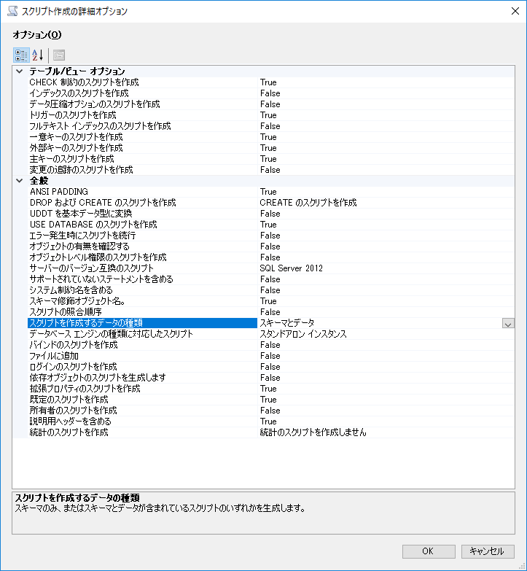

6.複数テーブルバックアップを取る場合は「単一ファイル」か「オブジェクトごとにわける」か選択する。保存するフォルダの場所とファイル名を入力する。「次へ」

7.内容を確認して、「次へ」
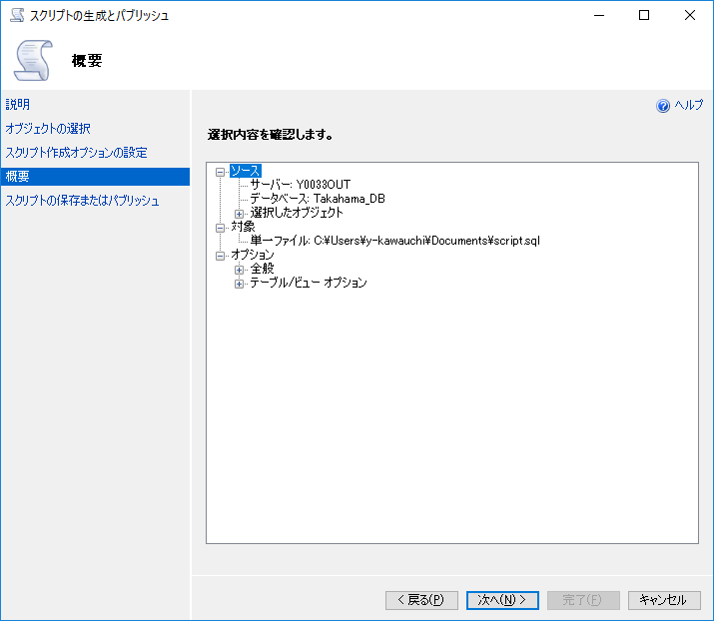

8.「完了」
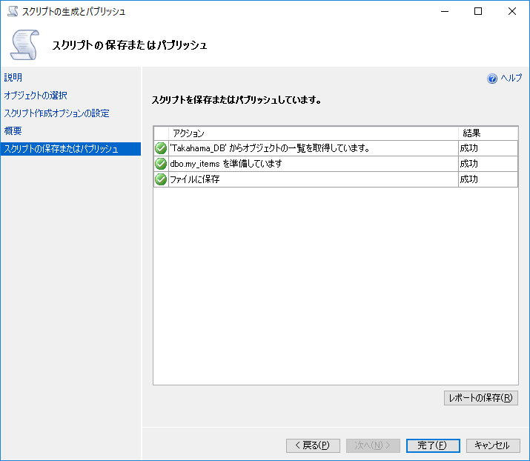

②テーブルの形のみバックアップを取る。
1.バックアップを取るテーブルを右クリック。「テーブルをスクリプト化」＞「CREATE」＞「新しいクエリ エディター ウィンドウ」 又は 「ファイル」

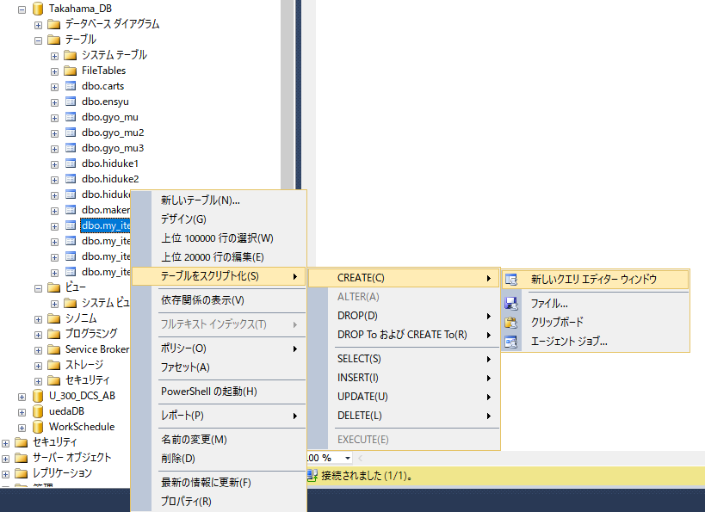

2.SQL文が発行されので、保存する。ファイルを開いて実行することにより、テーブルを再度作成することができる。

